家具
雁荡山君澜度假酒店筹开物资采购清册

序号 | 产品名称 | 单位 | 规格 | 材质说明 | 建议品牌 | 图片 |  | 使用区域 | 备注
 |  |  |  |  |  |  | 小计
1 | 办公桌（总经理） | 张 | 2400*2000*750 | 1、基材：采用E0级以上实木颗粒板，质量符合GB 18580-2017，甲醛释放量≤0.025mg/m³。 2、贴面：采用树脂浸渍纸（MFC）贴面，防火，并具阻燃、耐磨性强、清洁方便等特点。 3、封边：加厚PVC封边，激光封边工艺，质量符合QB/T4463-2013，耐老化，无开裂。 | 国产优质 |  | 1 | 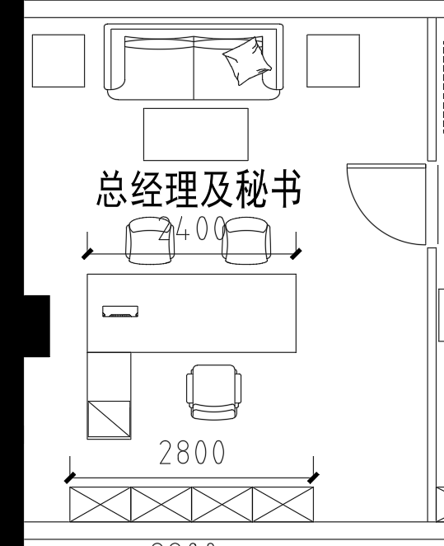 | 选样
2 | 办公椅（总经理） | 张 | 常规 | 1、面料：优质超纤皮覆面，质量符合GB/T16799-2018,摩擦色牢度≥5级，游离甲醛含量、VOC含量未检出。 2、海绵：环保型高密度、高回弹PU泡绵，质量符合GB/T10802-2023。 3、框架：靠背骨架采用高强度层压胶合板。 4、底盘：零度零度四级底盘，2.5MM加厚钢板，逍遥范围107度-131度，三级防爆电镀气压棒，棒芯采用2.0MM的优质无缝钢管。 5、椅脚：椅脚直径700mm，碳铁合金材料混合而成，硬度高，脚轮采用PA+30%玻璃纤维材料，轮片直径60mm。 | 国产优质 |  | 1 |  | 选样
3 | 班前椅（总经理） | 张 | 常规 | 1、面料：优质超纤皮覆面，质量符合GB/T16799-2018,摩擦色牢度≥5级，游离甲醛含量、VOC含量未检出。 2、海绵：环保型高密度、高回弹PU泡绵，质量符合GB/T10802-2023。 3、框架：靠背骨架采用高强度层压胶合板。 4、底盘：零度零度四级底盘，2.5MM加厚钢板，逍遥范围107度-131度，三级防爆电镀气压棒，棒芯采用2.0MM的优质无缝钢管。 5、椅脚：椅脚直径700mm，碳铁合金材料混合而成，硬度高，脚轮采用PA+30%玻璃纤维材料，轮片直径60mm。 | 国产优质 |  | 2 |  | 选样
4 | 文件柜（总经理） | 组 | 2800*420*2100 | 1、基材：采用E0级以上实木颗粒板，质量符合GB 18580-2017，甲醛释放量≤0.025mg/m³。 2、贴面：采用树脂浸渍纸（MFC）贴面，防火，并具阻燃、耐磨性强、清洁方便等特点。 3、封边：加厚PVC封边，激光封边工艺，质量符合QB/T4463-2013，耐老化，无开裂。 | 国产优质 |  | 1 |  | 选样
5 | 沙发（总经理） | 张 | 三人位 | 1、面料：优质超纤皮覆面，质量符合GB/T16799-2018,摩擦色牢度≥5级，游离甲醛含量、VOC含量未检出。 2、海绵：环保型高密度、高回弹PU泡绵，质量符合GB/T10802-2023。 3、内架：内框架采用实木框架+夹板结构，尼龙编织带穿插编织打底，与泡棉间隔垫麻布。 4、脚架：选用优质钢制脚架，≥1.5mm壁厚，经电泳防腐防锈工艺处理，表面涂层通过特氟龙工艺； | 国产优质 |  | 1 |  | 选样
6 | 茶几（总经理） | 张 | 1200*600*450 | 1、基材：采用E0级以上实木颗粒板，质量符合GB 18580-2017，甲醛释放量≤0.025mg/m³。 2、贴面：采用树脂浸渍纸（MFC）贴面，防火，并具阻燃、耐磨性强、清洁方便等特点。 3、封边：加厚PVC封边，激光封边工艺，质量符合QB/T4463-2013，耐老化，无开裂。 | 国产优质 |  | 1 |  | 选样
7 | 边几（总经理） | 张 | 600*600*450 | 1、基材：采用E0级以上实木颗粒板，质量符合GB 18580-2017，甲醛释放量≤0.025mg/m³。 2、贴面：采用树脂浸渍纸（MFC）贴面，防火，并具阻燃、耐磨性强、清洁方便等特点。 3、封边：加厚PVC封边，激光封边工艺，质量符合QB/T4463-2013，耐老化，无开裂。 | 国产优质 |  | 2 |  | 选样
8 | 办公桌（副总经理） | 张 | 2200*1800*750 | 1、基材：采用E0级以上实木颗粒板，质量符合GB 18580-2017，甲醛释放量≤0.025mg/m³。 2、贴面：采用树脂浸渍纸（MFC）贴面，防火，并具阻燃、耐磨性强、清洁方便等特点。 3、封边：加厚PVC封边，激光封边工艺，质量符合QB/T4463-2013，耐老化，无开裂。 | 国产优质 |  | 1 |  | 选样
9 | 办公椅（副总经理） | 张 | 常规 | 定型棉 中班飞机底盘 65/7电镀四级气杆 350电镀方管脚 60/25防振卡王PU黑轮 瀚宇硅胶皮N35 +盛禾8229-39棕色仿皮 | 国产优质 |  | 1 |  | 选样
10 | 班前椅（副总经理） | 张 | 常规 | GD32电镀架(盈都1.8*32管) 瀚宇硅胶皮N35 +盛禾8229-39棕色仿皮 | 国产优质 |  | 2 |  | 选样
11 | 文件柜（副总经理） | 组 | 2400*400*2000 | 1、基材：采用E0级以上实木颗粒板，质量符合GB 18580-2017，甲醛释放量≤0.025mg/m³。 2、贴面：采用树脂浸渍纸（MFC）贴面，防火，并具阻燃、耐磨性强、清洁方便等特点。 3、封边：加厚PVC封边，激光封边工艺，质量符合QB/T4463-2013，耐老化，无开裂。 | 国产优质 |  | 1
12 | 沙发（副总经理） | 张 | 三人位 | 1、面料：优质超纤皮覆面，质量符合GB/T16799-2018,摩擦色牢度≥5级，游离甲醛含量、VOC含量未检出。 2、海绵：环保型高密度、高回弹PU泡绵，质量符合GB/T10802-2023。 3、内架：内框架采用实木框架+夹板结构，尼龙编织带穿插编织打底，与泡棉间隔垫麻布。 4、脚架：选用优质钢制脚架，≥1.5mm壁厚，经电泳防腐防锈工艺处理，表面涂层通过特氟龙工艺； | 国产优质 |  | 1 | 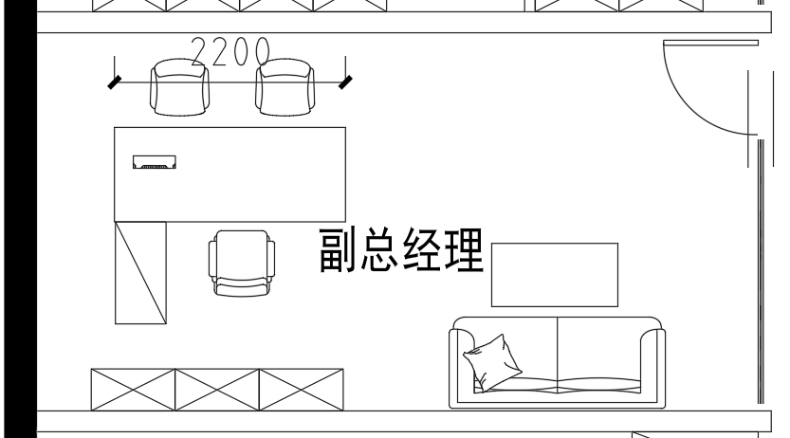
13 | 茶几（副总经理） | 张 | 1200*600*450 | 1、基材：采用E0级以上实木颗粒板，质量符合GB 18580-2017，甲醛释放量≤0.025mg/m³。 2、贴面：采用树脂浸渍纸（MFC）贴面，防火，并具阻燃、耐磨性强、清洁方便等特点。 3、封边：加厚PVC封边，激光封边工艺，质量符合QB/T4463-2013，耐老化，无开裂。 | 国产优质 |  | 1
14 | 办公桌（财务总监/销售总监） | 张 | 1600*1600*760 | 1、基材：采用E0级以上实木颗粒板，质量符合GB 18580-2017，甲醛释放量≤0.025mg/m³。 2、贴面：采用树脂浸渍纸（MFC）贴面，防火，并具阻燃、耐磨性强、清洁方便等特点。 3、封边：加厚PVC封边，激光封边工艺，质量符合QB/T4463-2013，耐老化，无开裂。 4、斜边：桌面双层设计，更具层次感，45°内弧形斜边设计，E0级以上中密度纤维板材料，环保水性漆饰面，内含隐藏式中抽，设计专用笔槽。 5、特征：桌面拉丝翻盖面板，下配集成电源。 6、五金件：优质导轨、优质拨盘密码锁，符合国家标准，表面无锈蚀痕迹、鼓泡、开裂、毛刺、露底。 | 国产优质 |  | 2
15 | 办公椅（财务总监/销售总监） | 张 | 700*670*1190-1260 （±10mm） | 1、面料：优质超纤皮覆面，质量符合GB/T16799-2018,摩擦色牢度≥5级，游离甲醛含量、VOC含量未检出。 2、海绵：环保型高密度、高回弹PU泡绵，质量符合GB/T10802-2023。 3、框架：靠背骨架采用高强度层压胶合板。 4、底盘：零度零度四级底盘，2.5MM加厚钢板，逍遥范围107度-131度，三级防爆电镀气压棒，棒芯采用2.0MM的优质无缝钢管。 5、椅脚：椅脚直径700mm，碳铁合金材料混合而成，硬度高，脚轮采用PA+30%玻璃纤维材料，轮片直径60mm。 | 国产优质 |  | 2
16 | 班前椅（财务总监/销售总监） | 张 | 690*640*1040 （±10mm） | 1、面料：优质超纤皮覆面，质量符合GB/T16799-2018,摩擦色牢度≥5级，游离甲醛含量、VOC含量未检出。 2、海绵：环保型高密度、高回弹PU泡绵，质量符合GB/T10802-2023。 3、骨架：靠背骨架采用高强度层压胶合板。 4、架子：1.8mm厚*32管电镀半架带尾，可承受250KG重压"。 | 国产优质 |  | 2
17 | 文件柜（财务总监/销售总监） | 组 | 2000*400*2000 | 1、基材：采用E0级以上实木颗粒板，质量符合GB 18580-2017，甲醛释放量≤0.025mg/m³。 2、贴面：采用树脂浸渍纸（MFC）贴面，防火，并具阻燃、耐磨性强、清洁方便等特点。 3、封边：加厚PVC封边，激光封边工艺，质量符合QB/T4463-2013，耐老化，无开裂。 4、脚架：底部配有黑色塑料调节脚（规格：80*80*25/45mm，升降20mm）。 5、五金件：优质阻尼铰链，拨盘密码锁，符合国家标准，表面无锈蚀痕迹、鼓泡、开裂、毛刺、露底。 | 国产优质 |  | 2
18 | 沙发（财务总监/销售总监） | 张 | 2160*830*720 （三人位） | 1、面料：优质超纤皮覆面，质量符合GB/T16799-2018,摩擦色牢度≥5级，游离甲醛含量、VOC含量未检出。 2、海绵：环保型高密度、高回弹PU泡绵，质量符合GB/T10802-2023，靠包高弹性丝棉填充。 3、内架：内框架采用实木框架+夹板结构，尼龙编织带穿插编织打底，与泡棉间隔垫麻布。 4、脚架：实木包皮隐藏式沙发脚。 | 国产优质 |  | 1 | 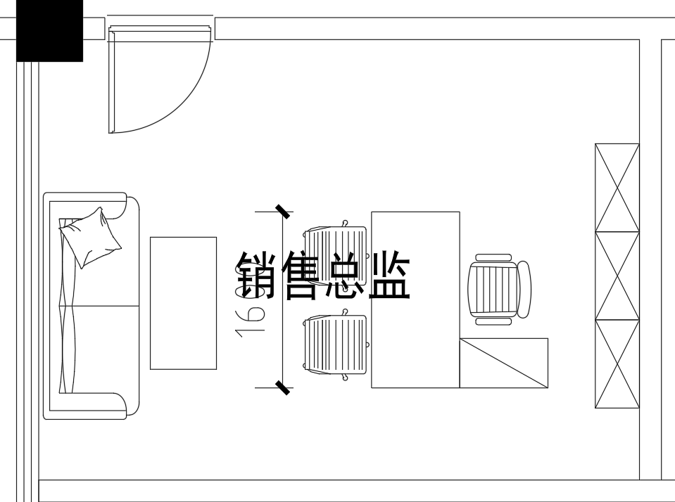
19 | 茶几（财务总监/销售总监） | 张 | 1200*600*450 | 1、基材：采用E0级以上实木颗粒板，质量符合GB 18580-2017，甲醛释放量≤0.025mg/m³。 2、贴面：采用树脂浸渍纸（MFC）贴面，防火，并具阻燃、耐磨性强、清洁方便等特点。 3、封边：加厚PVC封边，激光封边工艺，质量符合QB/T4463-2013，耐老化，无开裂。 4、斜边：桌面双层设计，更具层次感，45°内弧形斜边设计，E0级以上中密度纤维板材料，环保水性漆饰面。 5、五金件：优质五金配件，符合国家标准，表面无锈蚀痕迹、鼓泡、开裂、毛刺、露底。 | 国产优质 |  | 1
20 | 职员桌 | 位 | 1400*600*750 | 1、基材：采用E0级以上实木颗粒板，质量符合GB 18580-2017，甲醛释放量≤0.025mg/m³。 2、贴面：采用树脂浸渍纸（MFC）贴面，防火，并具阻燃、耐磨性强、清洁方便等特点。 3、封边：加厚PVC封边，激光封边工艺，质量符合QB/T4463-2013，耐老化，无开裂。 4、脚架：选用优质横向钢制拉杆，≥1.5mm壁厚；八字形橡胶木实木脚架60mm厚，副台脚40mm厚。 5、特征：斜边台面，桌上配4个桌下配5个五孔屏⻛夹插座；落地柜设置双面三抽、主机位；硬包桌屏16mm厚，H280mm。 6、五金件:优质导轨、拨盘密码锁，符合国家标准，表面无锈蚀痕迹、鼓泡、开裂、毛刺、露底。 | 国产优质 |  | 26
21 | 职员椅 | 张 | 550*635*965-1060 （±10mm） | 1、面料：靠背采用环保优质高弹性网布；座垫环保针织布料，均符合国家标准； 2、椅背：靠背骨架采用PA材质加高强度玻璃纤维，PP透气腰靠； 3、座垫：坐垫骨架采用9层13毫米高强度层压胶合板，填充物高密度海绵组合，面料为环保透气布料。 4、底盘：采用蝴蝶底盘，2.5MM加厚钢板，倾仰角度15度，3级气杆标准。 8、椅脚：五星脚-尼龙-黑色，PA+30%玻璃纤维材料脚轮。 | 国产优质 |  | 26 | 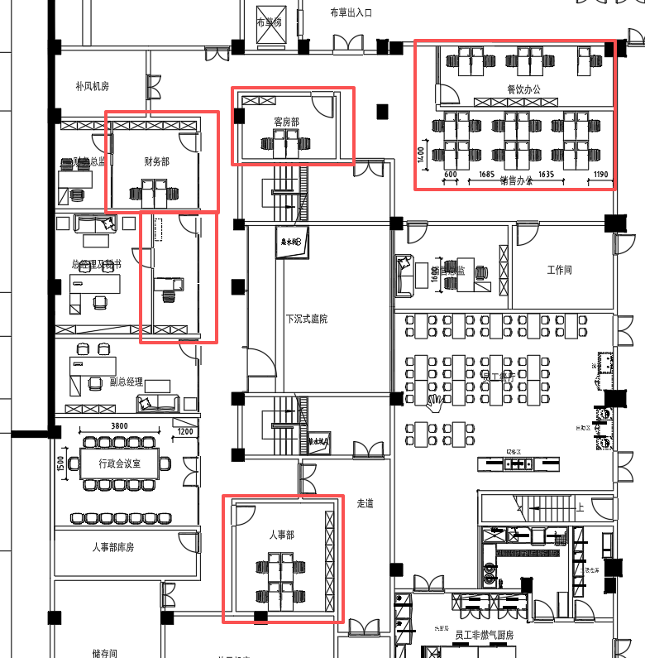
22 | 文件柜 | 组 | 802*400*2000 （玻璃门） | 1、基材：采用E0级以上实木颗粒板，质量符合GB 18580-2017，甲醛释放量≤0.025mg/m³。 2、贴面：采用树脂浸渍纸（MFC）贴面，防火，并具阻燃、耐磨性强、清洁方便等特点。 3、封边：加厚PVC封边，激光封边工艺，质量符合QB/T4463-2013，耐老化，无开裂。 4、脚架：底部配有黑色塑料调节脚（规格：80*80*25/45mm，升降20mm）。 5、五金件：优质阻尼铰链，拨盘密码锁，上部分配制木框超白玻璃门，符合国家标准，表面无锈蚀痕迹、鼓泡、开裂、毛刺、露底。 | 国产优质 |  | 18
23 | 会议桌 | 张 | 3800*1500*750 | 1、基材：采用E0级以上实木颗粒板，质量符合GB 18580-2017，甲醛释放量≤0.025mg/m³。 2、贴面：采用树脂浸渍纸（MFC）贴面，防火，并具阻燃、耐磨性强、清洁方便等特点。 3、封边：加厚PVC封边，激光封边工艺，质量符合QB/T4463-2013，耐老化，无开裂。 | 国产优质 |  | 1 | 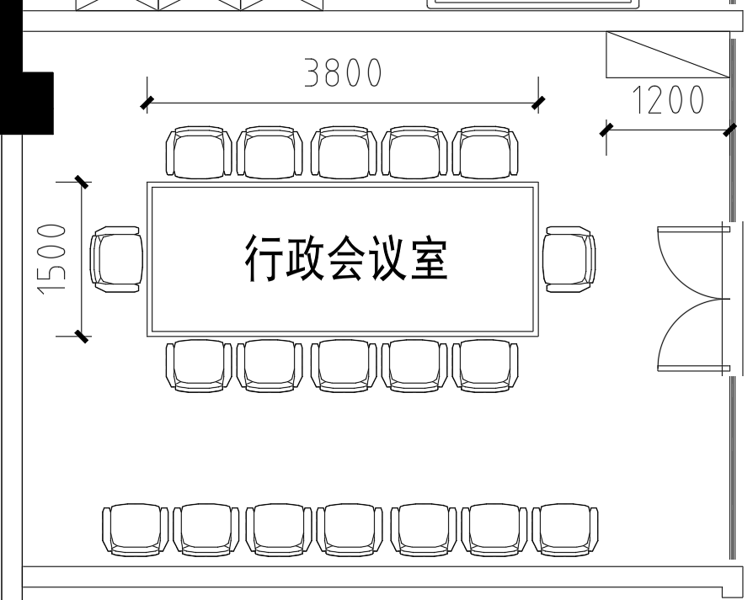
24 | 会议椅 | 张 | 690*620*1000 （±10mm） | 1、面料：优质超纤皮覆面，质量符合GB/T16799-2018,摩擦色牢度≥5级，游离甲醛含量、VOC含量未检出。 2、海绵：环保型高密度、高回弹PU泡绵，质量符合GB/T10802-2023。 3、骨架：靠背骨架采用高强度层压胶合板。 4、架子：1.8mm厚*32管电镀半架带尾，可承受250KG重压"。 | 国产优质 |  | 19
25 | 茶水柜 | 组 | 1200*450*850 | 1、基材：采用E0级以上实木颗粒板，质量符合GB 18580-2017，甲醛释放量≤0.025mg/m³。 2、贴面：采用树脂浸渍纸（MFC）贴面，防火，并具阻燃、耐磨性强、清洁方便等特点。 3、封边：加厚PVC封边，激光封边工艺，质量符合QB/T4463-2013，耐老化，无开裂。 | 国产优质 |  | 1
26 | 员工餐桌 | 个 | 160*70*75cm | 选样 | 国产优质 |  | 25
27 | 员工餐椅子 | 个 | 常规 | 选样 | 国产优质 |  | 100
28 | 四门 |  | 厚度0.8mm | 材质说明: 1)柜体:基材采用优质冷轧钢板,表面静电粉末喷涂,喷涂完成后背板厚度不低于0.8mm，两侧旁板厚度不低于0.8mm 2)铰链:阻尼缓冲铰链 | 国产优质 |  | 30
29 | 凭证文件柜 | 个 | 层间隔20CM 厚度0.8mm | 材质说明: 1)柜体:基材采用优质冷轧钢板,表面静电粉末喷涂,喷涂完成后背板厚度不低于0.8mm，两侧旁板厚度不低于0.8mm 2)铰链:阻尼缓冲铰链 3)锁具:普通正面锁 4)门板玻璃:普通玻璃,厚度5mm 5)上玻下开门柜 | 国产优质 |  | 6
30 | 挂捞柜（四层） | 个 | 厚度0.8mm | 材质说明: 1)柜体:基材采用优质冷轧钢板,表面静电粉末喷涂,喷涂完成后背板厚度不低于0.8mm，两侧旁板厚度不低于0.8mm 2)铰链:阻尼缓冲铰链 | 国产优质 |  | 6 |  | 选样
31 | 员工电子储物柜 | 组 | 32*20*40cm 16*20*40cm | 材质说明: 1)柜体:基材采用优质冷轧钢板,表面静电粉末喷涂,喷涂完成后背板厚度不低于0.8mm，两侧旁板厚度不低于0.8mm 2)铰链:阻尼缓冲铰链 | 国产优质 |  | 1 |  | 选样
32 | 更衣柜 | 组 | 960×400×1800四门 | 材质说明: 1)柜体:表面静电粉末喷涂,喷涂完成后整体厚度不低于0.8mm2)铰链:阻尼缓冲铰链3)锁具:普通正面锁4)把手:ABS材质 | 国产优质 |  | 45 | 员工更衣室
33 | 更衣凳 | 组 | 不锈钢 | 不锈钢 | 国产优质 |  | 8 | 员工更衣室
34 | 圆桌 | 张 | ￠2.6M*76 | 1.桌面采用优质环保E1级多层板，厚度18mm；2.桌面为白色PVC胶皮面内加3mm隔音海绵；3.使整体桌面更加平整耐用；4.台架固定方式为螺母+螺丝方式，不易松脱,折叠结构为1.5mm厚高强度热处理弹簧钢片结构,比弹簧结构更加耐用,5.桌架用30X30X1.2mm 优质国标高频钢管，1.5mm厚高强度热处理弹簧钢片结构,比弹簧结构更加耐用；6.包边：乙烯基T型模具成型，与桌面的凹槽紧紧固定，不易变形、进一步稳固包边；7.脚垫：可调节桌面高度； | DESON/KINGMEE/SICO |  | 12 | 宴会 | 选样
35 | 组合圆桌 | 张 | ￠360*76 |  | DESON/KINGMEE/SICO |  | 4 | 宴会 | 选样 切口1M
36 | 组合圆桌 | 张 | ￠540*76 |  | DESON/KINGMEE/SICO |  | 2 | 宴会 | 选样 切口1M
37 | 长条桌（IBM桌） | 张 | 183*50*76 |  | DESON/KINGMEE/SICO |  | 300 | 宴会 | 选样
38 | AbIong桌（宽） | 张 | 183*100*76 |  | DESON/KINGMEE/SICO |  | 40 | 宴会 | 选样
39 | 折叠1/2AbIong桌 | 张 | 100*100*76 |  | DESON/KINGMEE/SICO |  | 20 | 宴会 | 选样
40 | 活动舞台 | 块 | 2440*1830*（410-610）红色 | 舞台面：用18mm实木胶合板，耐磨红色地毯.主架：用50*32角铁及带钢低碳拉成高频钢管，管壁1.2mm，双高舞台.前处理：经过防锈、防腐封闭蚀金属前处理，增强附着力。喷涂表面喷涂。底座：用耐压降音合资活动万向轮。 | DESON/KINGMEE/SICO |  | 48 | 宴会 | 选样
41 | 二级舞台台阶 | 个 | 900（W）*600(D)*410(H) |  | DESON/KINGMEE/SICO |  | 12 | 宴会 | 选样
42 | 儿童椅 | 张 | 610*580*730 | 进口环保塑料材质,含托盘 | 国产优质 |  | 30 | 宴会 | 选样
43 | 连体转盘 | 个 | 1200mm | 1、玻璃边为鸭嘴边，边沿精磨定型加工而成。玻璃经过 钢化处理，耐冲击和耐热程度比普通玻璃高4-5倍。2、盘心为铝合金芯，经久耐用，噪音小，无腐蚀，搬运 转便。 3、轴承为高品质偏转轴承，转动轻巧、平稳、定位、能承载重压 | DESON/KINGMEE/SICO |  | 95 | 宴会 | 选样
44 | 连体转盘 | 个 | 1700mm |  | DESON/KINGMEE/SICO |  | 12 | 宴会 | 选样
45 | 3.6米两拼转盘 | 个 | 2700mm | 1、玻璃边为鸭嘴边，边沿精磨定型加工而成。玻璃经过 钢化处理，耐冲击和耐热程度比普通玻璃高4-5倍。配置环形电动转芯，全钢材质。可充电 | DESON/KINGMEE/SICO |  | 4 | 宴会 | 选样
46 | 玻璃转盘运输车 | 辆 | 1300*850*1480 | 1.主架为40*40*12MM优质高频焊管焊接而成，焊点牢固可靠。 2.表面涂装：黑半光烤漆粉，耐磨、耐污染、附着力强，涂膜环保、节能。 3.饰面：5MM厚化纤地毯，柔软隔音，粘接胶水为环保环氧胶水，有害物限量符合环保要求。 4.底板：18MM厚七层胶合板（枊桉），环保E1级，有害物限量符合国家标准。 5.两个主轮为6寸（轮径150MM）超级聚氨脂脚轮，1个副轮为3寸（轮径75MM）超级聚氨脂脚轮，脚轮防水抗腐蚀，耐冲击耐磨损，转动灵活宁静，无轮印，经久耐用。主轮单轮承载可达410KG，副轮单轮承载可达100KG。加侧板方便转盘上下滚动。6.玻璃转盘运输车产品(须符合GB/T3325-2024、GB/T35607-2024、GB/T11253-2019标准)后期交付必须出具符合国家认监委网中国认可国际互认的可行性检测报告。 | DESON/KINGMEE/SICO |  | 10 | 宴会 | 选样
47 | 玻璃转盘运输车 | 辆 | 1.7米转盘用 | 1.主架为40*40*12MM优质高频焊管焊接而成，焊点牢固可靠。 2.表面涂装：黑半光烤漆粉，耐磨、耐污染、附着力强，涂膜环保、节能。 3.饰面：5MM厚化纤地毯，柔软隔音，粘接胶水为环保环氧胶水，有害物限量符合环保要求。 4.底板：18MM厚七层胶合板（枊桉），环保E1级，有害物限量符合国家标准。 5.两个主轮为6寸（轮径150MM）超级聚氨脂脚轮，1个副轮为3寸（轮径75MM）超级聚氨脂脚轮，脚轮防水抗腐蚀，耐冲击耐磨损，转动灵活宁静，无轮印，经久耐用。主轮单轮承载可达410KG，副轮单轮承载可达100KG。加侧板方便转盘上下滚动。6.玻璃转盘运输车产品(须符合GB/T3325-2024、GB/T35607-2024、GB/T11253-2019标准)后期交付必须出具符合国家认监委网中国认可国际互认的可行性检测报告。 | DESON/KINGMEE/SICO |  | 2 | 宴会 | 选样
48 | IBM会议桌运输车 | 辆 | 2000*920*1100mm | "1.钢架结构：直径32*2.0MM钢管，黑色烤漆饰面； 2.脚轮：中外合资，一个脚轮可承载80-100KG重量； 3.面：为25MM优质夹板覆盖黑色地毯； 4.可载：16张至20张长方台。" | DESON/KINGMEE/SICO |  | 6 | 宴会 | 选样
49 | 活动衣架车 | 辆 | 1220*545*1700mm | 采用‌25×1.2mm不锈钢圆管‌加工制作，部分项目要求使用‌25×25×1.2mm不锈钢管‌。 ‌ 安装‌静音刹车万向轮‌，方便移动且保持稳定。 | DESON/KINGMEE/SICO |  | 4 | 宴会 | 选样
50 | 宴会拉椅车 | 辆 | 1400*600*1250mm | 1.主架为¢32X1.2MM优质高频焊管焊接而成，焊点牢固可靠。 2.表面涂装：黑半光烤漆粉，耐磨、耐污染、附着力强，涂膜环保、节能。 3.饰面：5MM厚化纤地毯，柔软隔音，粘接胶水为环保环氧胶水，有害物限量符合环保要求。 4.底板：18MM厚七层胶合板（枊桉），环保E1级，有害物限量符合国家标准。 5.两个主轮为6寸（轮径150MM）超级聚氨脂脚轮，1个副轮为3寸（轮径75MM）超级聚氨脂脚轮，脚轮防水抗腐蚀，耐冲击耐磨损，转动灵活宁静，无轮印，经久耐用。主轮单轮承载可达410KG，副轮单轮承载可达100KG。 | DESON/KINGMEE/SICO |  | 8 | 宴会 | 选样
51 | 台裙车 | 辆 | 1300*650*1830(H)mm | 材质：直径25mm的抛光不锈钢管，进口静音轮子 | DESON/KINGMEE/SICO |  | 4 | 宴会 | 选样
52 | 演讲台 | 个 | L600*W550*H1250mm | "材质：耐磨耐高温防火板框架； 配置：1个麦克风、1个LED照明灯、1个多功能影音插座。 | DESON/KINGMEE/SICO |  | 4 | 宴会 | 选样
53 | 迎宾台 | 台 | L570*W650*H1250MM | 优质钢木结构；配置：1个麦克风插座、1个LED照明灯、1个多功能插座、1个多功能影音插座, LED灯带遥控控制变色，7种模式颜色变化可选，可带定制Logo。 | DESON/KINGMEE/SICO |  | 1 | 前厅 | 选样
54 | 会员发展宣传点 | 台 | 1300*600*2000mm | 参照集市摊位架，木质 | DESON/KINGMEE/SICO |  | 1 | 销售 | 以设计图纸确认为准
55 | 铁板扒烹饪车 | 台 | 1830*800*850mm | 材料&工艺： 1.材质和颜色：整体框架采用304不锈钢材质，配置1个大功率可拆卸式4位电源插座(7000W,带航空插头)， 1块拆卸式实木双面复合耐火板碗碟层板带铝材/不锈钢围边.方便折叠 模式保证框架整体稳定性，封边采用不锈钢材质，打开收起的状态 都可以自由移动运输，方便移动，灵活易储存 配置：18mm厚度的防火板面中层板带无缝封边，颜色可选 . 2.折叠方式：快速折叠模式（双横杆向内折叠，无需任何辅助性的支撑件和辅助件） 3.电源线：整体隐藏式电源走线，一体电源系统，4个电源插座（2个走一条16A电源线） 4.电源盒：隐藏式电源储存盒，配有安全用电标示 配置：1个可拆卸耐磨耐热层板、1个1/2LED挡板，2个1/4前挡板； 设备：1/2U 冰槽模块*1，1/2U 触控式扒炉模块*1,玻璃挡板*1; 灯光：单蓝色LED灯光系统 | DESON/KINGMEE/SICO |  | 1 | 移动布菲 | 以设计图纸确认为准
56 | 中式煮面车 | 台 | 1830*800*850mm | 1.材质和颜色：整体框架采用304不锈钢材质，配置1个大功率可拆卸式4位电源插座(7000W,带航空插头)， 1块拆卸式实木双面复合耐火板碗碟层板带铝材/不锈钢围边.方便折叠 模式保证框架整体稳定性，封边采用不锈钢材质，打开收起的状态 都可以自由移动运输，方便移动，灵活易储存 配置：18mm厚度的防火板面中层板带无缝封边，颜色可选 . 2.折叠方式：快速折叠模式（双横杆向内折叠，无需任何辅助性的支撑件和辅助件） 3.电源线：整体隐藏式电源走线，一体电源系统，4个电源插座（2个走一条16A电源线） 4.电源盒：隐藏式电源储存盒，配有安全用电标示 配置：1个可拆卸耐磨耐热层板、1个1/2LED挡板，2个1/4前挡板； 设备：1/4U 线控式汤炉模块*1，1/4U 线控式煮面炉模块*1，1/4U 线控式保温酱汁槽模块*1，1/4U 平面模块*1 | DESON/KINGMEE/SICO |  | 1 | 移动布菲 | 以设计图纸确认为准
57 | 蒸车 | 台 | 1830*800*850mm | 1.材质和颜色：整体框架采用304不锈钢材质，配置1个大功率可拆卸式4位电源插座(7000W,带航空插头)， 1块拆卸式实木双面复合耐火板碗碟层板带铝材/不锈钢围边.方便折叠 模式保证框架整体稳定性，封边采用不锈钢材质，打开收起的状态 都可以自由移动运输，方便移动，灵活易储存 配置：18mm厚度的防火板面中层板带无缝封边，颜色可选 . 2.折叠方式：快速折叠模式（双横杆向内折叠，无需任何辅助性的支撑件和辅助件） 3.电源线：整体隐藏式电源走线，一体电源系统，4个电源插座（2个走一条16A电源线） 4.电源盒：隐藏式电源储存盒，配有安全用电标示 配置：1个可拆卸耐磨耐热层板,1个1/2LED挡板，2个1/4前挡板； 设备：1/4U线控式点心模块*2，1/2U平面模块*1。 | DESON/KINGMEE/SICO |  | 1 | 移动布菲 | 以设计图纸确认为准
58 | 海鲜沙拉车 | 台 | 1830*800*850mm | 1.材质和颜色：整体框架采用304不锈钢材质，配置1个大功率可拆卸式4位电源插座(7000W,带航空插头)， 1块拆卸式实木双面复合耐火板碗碟层板带铝材/不锈钢围边.方便折叠 模式保证框架整体稳定性，封边采用不锈钢材质，打开收起的状态 都可以自由移动运输，方便移动，灵活易储存 配置：18mm厚度的防火板面中层板带无缝封边，颜色可选 . 2.折叠方式：快速折叠模式（双横杆向内折叠，无需任何辅助性的支撑件和辅助件） 3.电源线：整体隐藏式电源走线，一体电源系统，4个电源插座（2个走一条16A电源线） 4.电源盒：隐藏式电源储存盒，配有安全用电标示 配置：1个可拆卸耐磨耐热层板,1个1/2LED挡板，2个1/4前挡板； 设备：1/2U海鲜模块*2 灯光：单蓝色LED灯光系统 | DESON/KINGMEE/SICO |  | 1 | 移动布菲 | 以设计图纸确认为准
59 | 移动布菲电磁炉台 | 台 | 1830*800*850mm | 1.材质和颜色：整体框架采用304不锈钢材质，配置1个大功率可拆卸式4位电源插座(7000W,带航空插头)， 1块拆卸式实木双面复合耐火板碗碟层板带铝材/不锈钢围边.方便折叠 模式保证框架整体稳定性，封边采用不锈钢材质，打开收起的状态 都可以自由移动运输，方便移动，灵活易储存 配置：18mm厚度的防火板面中层板带无缝封边，颜色可选 . 2.折叠方式：快速折叠模式（双横杆向内折叠，无需任何辅助性的支撑件和辅助件） 3.电源线：整体隐藏式电源走线，一体电源系统，4个电源插座（2个走一条16A电源线） 4.电源盒：隐藏式电源储存盒，配有安全用电标示 配置：1个可拆卸耐磨耐热层板,1个1/2LED挡板，2个1/4前挡板； 设备：1/4U 电磁炉模块*4，4个可移动保温灯。 | DESON/KINGMEE/SICO |  | 3 | 移动布菲 | 以设计图纸确认为准
60 | 可折叠展示架 | 台 | L1600*W500*H2000mm | "材质：#304拉丝不锈钢框架； 配置：4块单面磨砂钢化玻璃层板含金属包边。4折一套。" | DESON/KINGMEE/SICO |  | 2 | 移动布菲 | 以设计图纸确认为准
61 | 面包展示车（玫瑰金） Bread display trolley(gold) | 台 | 1188*626*850mm | 整材料&工艺 1.车体两侧为弧形亚克力，推拉门和层板为钢化玻璃； 2.台面和底座为防火板材质； 3.整体#304不锈钢镀色框架； 4.配件：隐藏式进口静音4"万向轮带刹车*4 | DESON/KINGMEE/SICO |  | 2 | 移动布菲 | 以设计图纸确认为准
62 | 圆形摇奖箱 | 台 | 810*400*860mm | 1、不锈钢框架电镀黑色，黑色亚克力箱体； 2、4个静音活动轮（无把手）。 | DESON/KINGMEE/SICO |  | 1 | 移动布菲 | 以设计图纸确认为准
63 | 告示架（黑钢） | 台 | 420*297*H1540mm,D360mm | "A3告示牌，框架为黑色不锈钢烤漆工艺，加厚型底座。" | DESON/KINGMEE/SICO |  | 2 | 移动布菲 | 以设计图纸确认为准
64 | 现代简约-指示牌 | 台 | 443*360*1580mm | 材质工艺： 1.金属框架，可调节高度； 2.整体金属框架结构、表面喷粉处理； 3.二用式,可取下放於桌面； | DESON/KINGMEE/SICO |  | 4 | 移动布菲 | 以设计图纸确认为准
65 | 悦·布菲台 | 台 | L1400*W600*H1050MM | 材质：#304拉丝不锈钢框架无缝焊接、耐磨防火面板桌面、可套叠存放； 配置：配可调节脚钉。 | DESON/KINGMEE/SICO |  | 1 | 移动布菲 | 以设计图纸确认为准
66 | 悦·布菲台 | 台 | 600*600*H750MM | #304拉丝不锈钢框架无缝焊接、耐磨防火面板桌面、可套叠存放； 配置：配可调节脚钉. | DESON/KINGMEE/SICO |  | 1 | 移动布菲 | 以设计图纸确认为准
67 | 模块推车 | 台 | 992*992*1880mm992*992*1880mm | 材质：金属框架结构、防锈耐磨高温烤粉表面处理、进口脚轮 配置：安全绑带、防撞装置、每部车可放6~18个设备模块。 | DESON/KINGMEE/SICO |  | 2 | 移动布菲 | 以设计图纸确认为准
68 | 锥形鸡尾酒桌 | 台 | φ600*H1150mmφ600*H1150mm | 1、桌面：实木夹层板芯，防火板贴面，耐磨耐刮花， 2、包边：高级拉丝黑色哑光包边，耐磨防撞，包边精细无缝衔接,平整美观。 3、桌腿和底座：黑色金属喷粉，桌腿底部定制颜色 | DESON/KINGMEE/SICO |  | 4 | 移动布菲 | 以设计图纸确认为准
69 | 户外售卖车 | 台 | 2700*800*900mm2700*800*900mm | 材质：耐磨耐高温防火板； 配置：6个1/4 3S平面模块（模块包边为超轻环保包边）.左边副车体为可折叠收纳形式；1个固定遮阳伞、配置3个多功能插座装置、隐藏式电源线装置、脚轮。 | DESON/KINGMEE/SICO |  | 1 | 移动布菲 | 以设计图纸确认为准
70 | 服务推车组合 | 套 | 3400*600*850mm（一套4个）3400*600*850mm（一套4个） | 1.模块化服务推车*2： 尺寸：1200*600*850mm 材质:整体不锈钢电镀车体，台面为防火板饰面，层板为车体内嵌LED灯光系统，桌面为可通用1/3设备模块。车体底部放置1块钢化玻璃。 设备：1/3平面模块*1；配件：4个万向脚轮；灯光：7彩灯光系统 2.平面车*1 尺寸：800*600*850mm 材料&工艺：整体不锈钢电镀车体，台面为防火板饰面，层板为钢化透明玻璃，车体内嵌LED灯光系统; 设备：1/3平面模块*1；配件：4个万向脚轮；灯光：7彩灯光系统 3.展示架平台： 尺寸：1000*515*200mm 材料&工艺：整体防火板框架，与服务车能够完美组合；作为高度差平台。 | DESON/KINGMEE/SICO |  | 1 | 移动布菲 | 以设计图纸确认为准
71 | 可移动咖啡柜 | 台 | 定制 | 材料&工艺： 1.柜体：整体木质柜体，表面耐磨耐高温耐火板； 2.包边及底座：304#拉丝不锈钢； 3.花纹LOGO：电镀不锈钢切割； 4.柜体内部结构描述：内部多个层板和抽屉，木质结构，表面防火板 | DESON/KINGMEE/SICO |  | 2 | 移动布菲 | 以设计图纸确认为准
72 | 点心车 | 台 | 1830*800*850mm | 材料&工艺： 1.材质和颜色：整体框架采用304不锈钢材质，配置1个大功率可拆卸式4位电源插座(7000W,带航空插头)， 1块拆卸式实木双面复合耐火板碗碟层板带铝材/不锈钢围边.方便折叠 模式保证框架整体稳定性，封边采用不锈钢材质，打开收起的状态 都可以自由移动运输，方便移动，灵活易储存 配置：18mm厚度的防火板面中层板带无缝封边，颜色可选 . 2.折叠方式：快速折叠模式（双横杆向内折叠，无需任何辅助性的支撑件和辅助件） 3.电源线：整体隐藏式电源走线，一体电源系统，4个电源插座（2个走一条16A电源线） 4.电源盒：隐藏式电源储存盒，配有安全用电标示 配置：1个可拆卸耐磨耐热层板,1个1/2LED挡板，2个1/4前挡板； Total power: 220V/4500W 1个1/2可拆卸挡前挡板，2个1/4 可拆卸挡前挡板；2个侧挡板 ，带脚轮 | DESON/KINGMEE/SICO |  | 1 | 移动布菲 | 以设计图纸确认为准
73 | 字母LED鸡尾酒桌 | 组 | D800*H950MM | "材质：#304拉丝不锈钢腿，桌面与不锈钢包边无缝连接； 配置：LED超薄桌面（3层防水结构）、模具成型6小时锂电池盒、LED灯光系统可变换6种颜色配遥控器。 "一组6个，字母：NARADA | DESON/KINGMEE/SICO |  | 1 | 移动布菲 | 以设计图纸确认为准
74 | LED方形折叠布菲台 | 组 | 1500*700*H750/950/1150MM（S） | 1.304#不锈钢30*30*2.0mm拉丝台架； 2.LDE钢化玻璃台面带不锈钢围边,可拆卸； 3.台架可折叠结构，使用储藏十分便捷（可调换7种灯光颜色）（高中） | DESON/KINGMEE/SICO |  | 3 | 移动布菲 | 以设计图纸确认为准
75 | 儿童展示架 | 组 | 2400*600*1700mm | "材质：金属烤漆框架，耐刮耐高温防火面板； 配置：可爱图案喷绘，长层板1块、短层板2块（带金属包边，防火板层板）" | DESON/KINGMEE/SICO |  | 1 | 移动布菲 | 以设计图纸确认为准
76 | 屏风 | 组 | 600*2000*4折 | 1、不锈钢电镀框架， 2、轻质多层板软包喷绘， 3、覆高韧性耐刮磨的合成皮革，双面可喷绘任意个性化的图案。 4、高品质360°双向转轴合页，使扇面可以任意角度轻松折叠，折叠后便于储存。 | DESON/KINGMEE/SICO |  | 2
合计 |  |  |  |  |  |  | 995
注：最终需求数量以小计数量为准。

